Taylor_ln
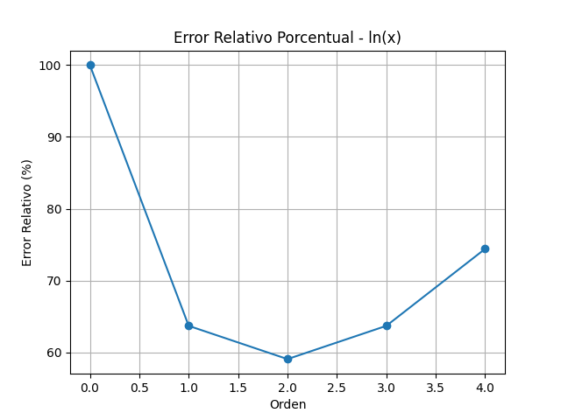
Orden | Aproximación de Taylor | Valor Verdadero | Error Relativo (%)
0 | 0 | 0.91629073187 | 100
1 | 1.5 | 0.91629073187 | 63.703500191
2 | 0.375 | 0.91629073187 | 59.074124952
3 | 1.5 | 0.91629073187 | 63.703500191
4 | 0.234375 | 0.91629073187 | 74.421328095

Taylor_f
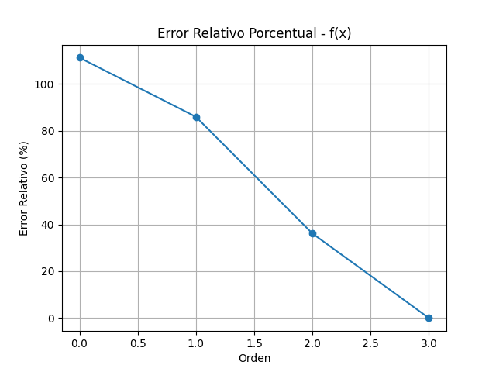
Orden | Aproximación de Taylor | Valor Verdadero | Error Relativo (%)
0 | -62 | 554 | 111.19133574
1 | 78 | 554 | 85.920577617
2 | 354 | 554 | 36.101083032
3 | 554 | 554 | 0

